碳信息-国家政策法规
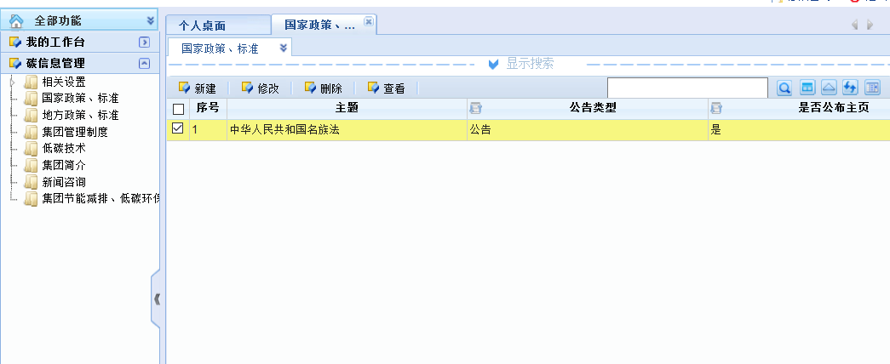
已实现，见截图
表单截图：
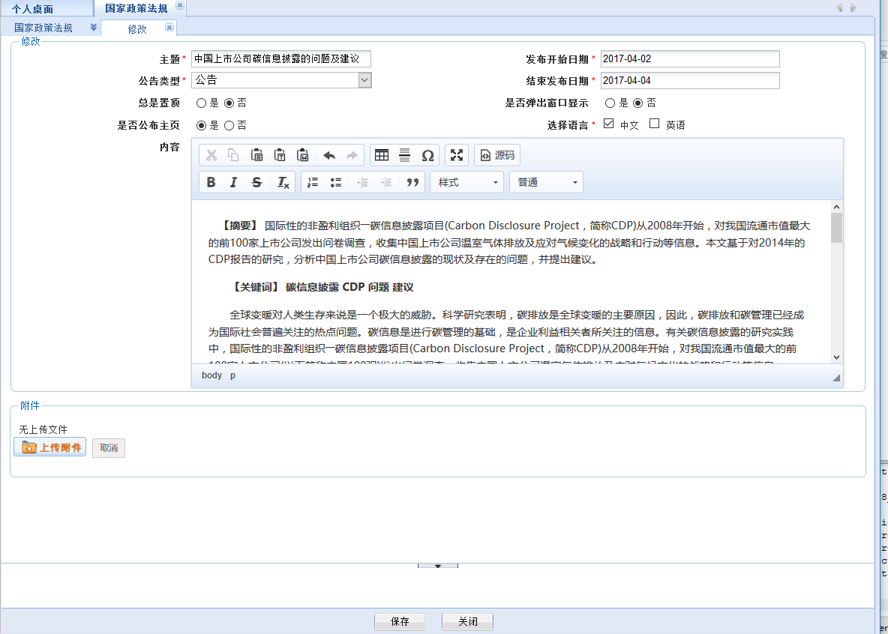

功能列表截图

企业信息管理
企业基本信息
企业名称
所属地区 |  | 企业类型
所属行业 |  | 企业编号
法人姓名 |  | 法人企业代码
法人联系电话（区号）
注册日期 |  | 注册资本（万元人民币）
注册地址 |  | 办公电话
企业地址 |  | 传真
邮政编码 |  | 电子邮箱
碳排放核算管理部门 |  | 移动电话
主要排放源 | 从排放源类别种选择
所属专业公司 | 全局注册时填写 | 排序码 | 全局注册时填写
企业简介
备注
注：“企业类型”指的是 “企业法人”、“事业法人”及“其他”实际的机构类型；“所属行业”这时所指的“行业”指得是按国民经济行业代码表中的行业分类方法定义的行业名称。
负责人联系方式
职责描述 | 姓名 | 移动电话 | 电子邮箱
核算管理部门负责人 | 张三 | 13052315555
碳排放监测负责人 | 李四

相关产品
添加
新建
修改
删除
产品代号 | 产品名称 | 计量单位 | 备注
C0101 | 合成氨 | T
C0102 | 甲醇 | T
注： 1、添加：从产品库中选择，添加到该生产企业。 2、新建：产品库中注册一种新产品，同时添加到该生产企业

排放源月核算-主界面
碳排放月核算
企业名称: | 蓝星航天化工有限公司（自动带出）
年份: |  | 月份
*编号: |  | 名称
创建人 |  | 创建日期
备注

添加
删除
汇总
编辑
查看
编辑
查看
排放源 | 温室气体本身质量（吨) | 排放量（吨CO2当量) | 备注 | 操作
燃料燃烧CO2排放 | 100 | 100
工业生产过程CO2排放 | 100 | 100
编辑
查看
工业生产过程N2O排放 | 100 | 200
编辑
查看
自备电厂燃料燃烧过程排放 | 100 | 100
编辑
查看
电厂脱硫过程排放 | 100 | 100
编辑
查看
CO2回收利用量 | 100 | 100
编辑
查看
企业净购入热力和电力消费引起的CO2排放 | 100 | 100
编辑
查看
其他 | 100 | 100 | 氟化物等排放
汇总 |  | 900

删除
添加
汇总
编辑
查看
编辑
查看
产品 | 产量 | 排放量 | 备注 | 操作
合成氨 | 1000 | 1000
甲醇 | 20000 | 20000
编辑
查看
电石 | 39000 | 39000
编辑
查看
其他 | 58000 | 58000 | 新材料等生产
汇总 | 118000 | 118000

注： 1、生产企业提报人员提报。（可根据数据模板中初始化排放源和相关产品信息）； 2、专业公司人员可查看专业公司下的生产企业的数据； 3、集团相关人员可查看所有数据； 4、编号可自动生成、可手动填写，不可重复。 生成规则: a 月核算：1025-MC-2017-00001，即企业编号-MC-年份-五位流水号； b 年核算：1025-MC-2017-00001，即企业编号-YC-年份-五位流水号

